箱唛扫码
Factory name (工厂名称)
PO. Number(订单号) | 83883-01
Style Code.(款号) | 5141-707
Product Code.(产品编号) | RECYCLE CARE LABEL RECYCLE COMPONENT LABEL blank care label | Carton No.(箱号):
Inner Packages(包装方式） | 2000pcs/ bundle | 1/1
SIZE/qty (尺码/数量) | 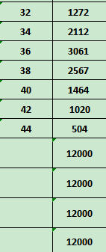
Carton Dimension（箱规） | 20*30*40 | Country of Origin：
Gross Weight（毛重） | 11.7kg | Made In China
Net Weight（净重） | 11.3kg
Remark（备注）

05141707812321
05141707812345
05141707812369
05141707812383
05141707812406
05141707812420
05141707812444
05141707812321
05141707812345
05141707812369
05141707812383
05141707812406
05141707812420
05141707812444

